Hoja1
INVIERNO 2026 |  |  |  |  |  |  | PA02 | PA03 | PA04 | TOTAL
 | ART. |  | COLOR | Nº | PRECIO | COMPRA
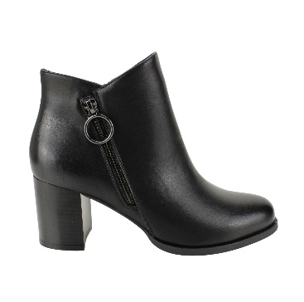 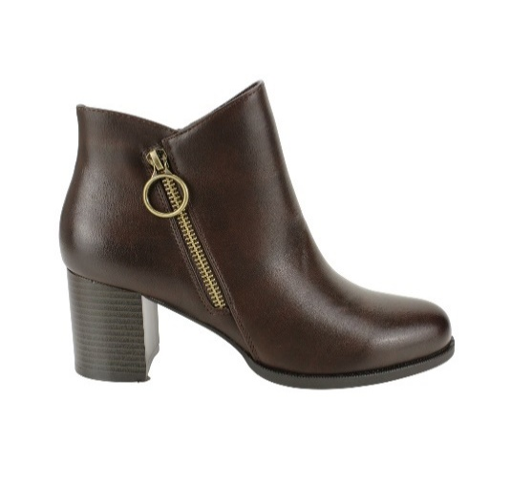 |  |  |  |  |  |  |  |  |  | 0
 |  |  |  |  |  |  |  |  |  | 0
 |  |  |  |  |  |  |  |  |  | 0
 | 9257-7 | PU | BROWN | 35 - 40 | $ 17,990 |  |  |  |  | 0
 | R |  | BLACK |  |  |  |  |  |  | 0
 |  |  |  |  |  |  |  |  |  | 0
 |  |  |  |  |  |  |  |  |  | 0
 |  |  |  |  |  |  |  |  |  | 0
 |  |  |  |  |  |  |  |  |  | 0
 |  |  |  |  |  |  |  |  |  | 0
 | 35-40: 1 2 3 3 2 1 : 12PRS |  |  |  |  |  |  |  |  | 0
 |  |  |  |  |  |  |  |  |  | 0
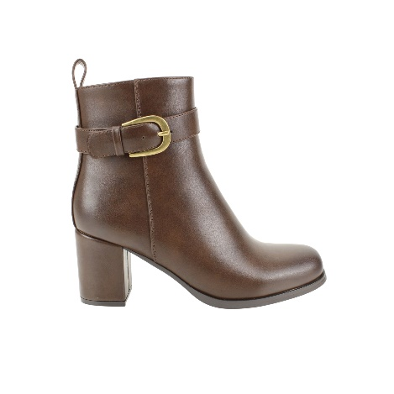 |  |  |  |  |  |  |  |  |  | 0
 |  |  |  |  |  |  |  |  |  | 0
 |  |  |  |  |  |  |  |  |  | 0
 | KWLA11-2501 | PU | BROWN | 35 - 40 | $ 16,990 |  |  |  |  | 0
 |  |  |  |  |  |  |  |  |  | 0
 |  |  |  |  |  |  |  |  |  | 0
 |  |  |  |  |  |  |  |  |  | 0
 |  |  | BLACK |  |  |  |  |  |  | 0
 |  |  |  |  |  |  |  |  |  | 0
 |  |  |  |  |  |  |  |  |  | 0
 | 35-40: 1 2 3 3 2 1 : 12PRS |  |  |  |  |  |  |  |  | 0
 |  |  |  |  |  |  |  |  |  | 0
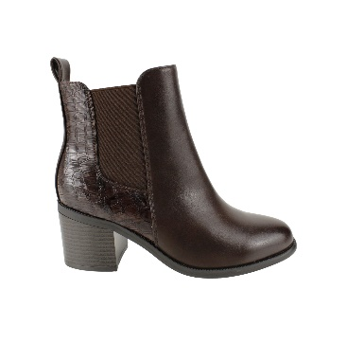 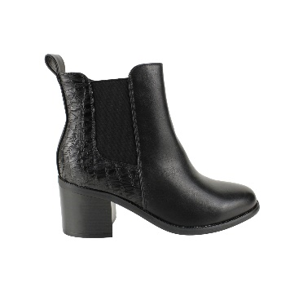 |  |  |  |  |  |  |  |  |  | 0
 |  |  |  |  |  |  |  |  |  | 0
 |  |  |  |  |  |  |  |  |  | 0
 | 9286-21 | PU | BROWN | 35 - 40 | $ 17,990 |  |  |  |  | 0
 |  |  |  |  |  |  |  |  |  | 0
 |  |  |  |  |  |  |  |  |  | 0
 |  |  |  |  |  |  |  |  |  | 0
 |  |  |  |  |  |  |  |  |  | 0
 |  |  |  |  |  |  |  |  |  | 0
 | R |  | BLACK |  |  |  |  |  |  | 0
 |  |  |  |  |  |  |  |  |  | 0
 |  |  |  |  |  |  |  |  |  | 0
 | 35-40: 1 2 3 3 2 1 : 12PRS |  |  |  |  |  |  |  |  | 0
 |  |  |  |  |  |  |  |  |  | 0
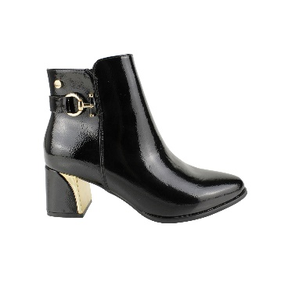 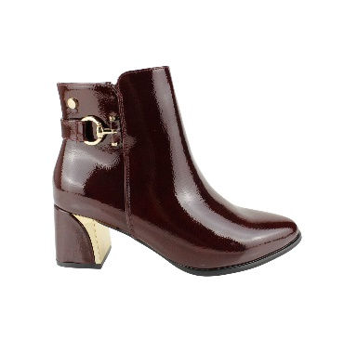 |  |  |  |  |  |  |  |  |  | 0
 |  |  |  |  |  |  |  |  |  | 0
 |  |  |  |  |  |  |  |  |  | 0
 | 9628-51 | PU | BLACK | 35 - 40 | $ 17,990 |  |  |  |  | 0
 | R |  | WINE |  |  |  |  |  |  | 0
 |  |  |  |  |  |  |  |  |  | 0
 |  |  |  |  |  |  |  |  |  | 0
 |  |  |  |  |  |  |  |  |  | 0
 |  |  |  |  |  |  |  |  |  | 0
 |  |  |  |  |  |  |  |  |  | 0
 |  |  |  |  |  |  |  |  |  | 0
 |  |  |  |  |  |  |  |  |  | 0
 |  |  |  |  |  |  |  |  |  | 0
 | 35-40: 1 2 3 3 2 1 : 12PRS |  |  |  |  |  |  |  |  | 0
 |  |  |  |  |  |  |  |  |  | 0
 |  |  |  |  |  |  |  |  |  | 0
 |  |  |  |  |  |  |  |  |  | 0
 |  |  |  |  |  |  |  |  |  | 0
 | 229628-19 | SUEDE | BROWN | 35 - 40 | $ 17,990 |  |  |  |  | 0
 |  |  | BLACK |  |  |  |  |  |  | 0
 |  |  |  |  |  |  |  |  |  | 0
 |  |  |  |  |  |  |  |  |  | 0
 |  |  |  |  |  |  |  |  |  | 0
 |  |  |  |  |  |  |  |  |  | 0
 |  |  |  |  |  |  |  |  |  | 0
 | 35-40: 1 2 3 3 2 1 : 12PRS |  |  |  |  |  |  |  |  | 0
 |  |  |  |  |  |  |  |  |  | 0
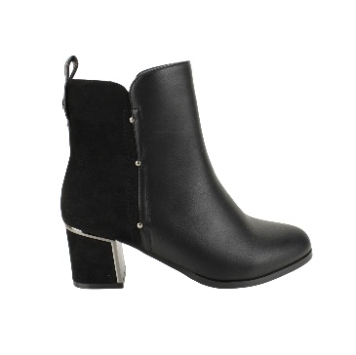 |  |  |  |  |  |  |  |  |  | 0
 |  |  |  |  |  |  |  |  |  | 0
 |  |  |  |  |  |  |  |  |  | 0
 | XCA91102 | PU/SUEDE | BLACK | 35 - 40 | $ 17,990 |  |  |  |  | 0
 |  |  |  |  |  |  |  |  |  | 0
 |  |  |  |  |  |  |  |  |  | 0
 |  |  |  |  |  |  |  |  |  | 0
 |  |  |  |  |  |  |  |  |  | 0
 |  |  |  |  |  |  |  |  |  | 0
 |  |  |  |  |  |  |  |  |  | 0
 | 35-40: 1 2 3 3 2 1 : 12PRS |  |  |  |  |  |  |  |  | 0
 |  |  |  |  |  |  |  |  |  | 0
 |  |  |  |  |  |  |  |  |  | 0
 |  |  |  |  |  |  |  |  |  | 0
 |  |  |  |  |  |  |  |  |  | 0
 | XCA91101 | PU | BLACK | 35 - 40 | $ 17,990 |  | 12 | 12 | 12 | 36
 |  |  | TAN |  |  |  |  |  |  | 0
 |  |  |  |  |  |  |  |  |  | 0
 |  |  |  |  |  |  |  |  |  | 0
 |  |  |  |  |  |  |  |  |  | 0
 |  |  |  |  |  |  |  |  |  | 0
 |  |  |  |  |  |  |  |  |  | 0
 |  |  |  |  |  |  |  |  |  | 0
 |  |  |  |  |  |  |  |  |  | 0
 |  |  |  |  |  |  |  |  |  | 0
 | 35-40: 1 2 3 3 2 1 : 12PRS |  |  |  |  |  |  |  |  | 0
 |  |  |  |  |  |  |  |  |  | 0
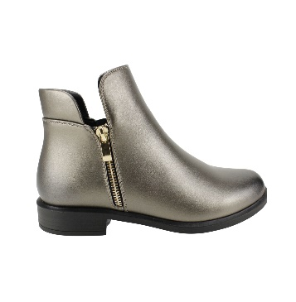 |  |  |  |  |  |  |  |  |  | 0
 |  |  |  |  |  |  |  |  |  | 0
 |  |  |  |  |  |  |  |  |  | 0
 | KWF2503276 | PU | BLACK | 35 - 40 | $ 15,990 |  |  |  |  | 0
 |  |  |  |  |  |  |  |  |  | 0
 |  |  |  |  |  |  |  |  |  | 0
 |  |  |  |  |  |  |  |  |  | 0
 |  |  |  |  |  |  |  |  |  | 0
 |  |  |  |  |  |  |  |  |  | 0
 |  |  | BROWN |  |  |  |  |  |  | 0
 |  |  |  |  |  |  |  |  |  | 0
 |  |  |  |  |  |  |  |  |  | 0
 |  |  |  |  |  |  |  |  |  | 0
 |  |  |  |  |  |  |  |  |  | 0
 | C |  | SILVER |  |  |  |  |  |  | 0
 |  |  |  |  |  |  |  |  |  | 0
 | 35-40: 1 2 3 3 2 1 : 12PRS |  |  |  |  |  |  |  |  | 0
 |  |  |  |  |  |  |  |  |  | 0
 |  |  |  |  |  |  |  |  |  | 0
 |  |  |  |  |  |  |  |  |  | 0
 |  |  |  |  |  |  |  |  |  | 0
 | KWF2503278 | PU | BROWN | 35 - 40 | $ 1,590 |  |  |  |  | 0
 | MH |  | BLACK |  |  |  |  |  |  | 0
 | C |  |  |  |  |  |  |  |  | 0
 |  |  |  |  |  |  |  |  |  | 0
 |  |  |  |  |  |  |  |  |  | 0
 |  |  |  |  |  |  |  |  |  | 0
 |  |  |  |  |  |  |  |  |  | 0
 | 35-40: 1 2 3 3 2 1 : 12PRS |  |  |  |  |  |  |  |  | 0
 |  |  |  |  |  |  |  |  |  | 0
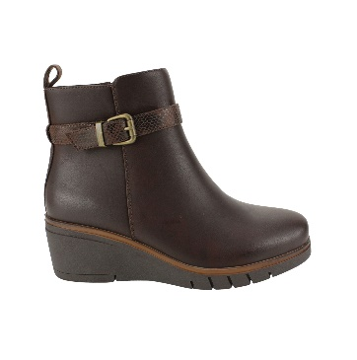 |  |  |  |  |  |  |  |  |  | 0
 |  |  |  |  |  |  |  |  |  | 0
 |  |  |  |  |  |  |  |  |  | 0
 | DZA91103 | PU | BROWN | 35 - 40 | $ 16,990 |  |  |  |  | 0
 | MH |  | BLACK |  |  |  |  | 12/FACT 53030 |  | 0
 |  |  |  |  |  |  |  |  |  | 0
 |  |  |  |  |  |  |  |  |  | 0
 |  |  |  |  |  |  |  |  |  | 0
 |  |  |  |  |  |  |  |  |  | 0
 |  |  |  |  |  |  |  |  |  | 0
 | 35-40: 1 2 3 3 2 1 : 12PRS |  |  |  |  |  |  |  |  | 0
 |  |  |  |  |  |  |  |  |  | 0
 |  |  |  |  |  |  |  |  |  | 0
 |  |  |  |  |  |  |  |  |  | 0
 |  |  |  |  |  |  |  |  |  | 0
 | DZA91111 | PU | BROWN | 35 - 40 | $ 16,990 |  |  |  |  | 0
 | C |  | BLACK |  |  |  |  | 12 |  | 12
 |  |  |  |  |  |  |  |  |  | 0
 |  |  |  |  |  |  |  |  |  | 0
 |  |  |  |  |  |  |  |  |  | 0
 |  |  |  |  |  |  |  |  |  | 0
 |  |  |  |  |  |  |  |  |  | 0
 | 35-40: 1 2 3 3 2 1 : 12PRS |  |  |  |  |  |  |  |  | 0
 |  |  |  |  |  |  |  |  |  | 0
 |  |  |  |  |  |  |  |  |  | 0
 |  |  |  |  |  |  |  |  |  | 0
 |  |  |  |  |  |  |  |  |  | 0
 | 9291-12 | PU | BLACK | 35 - 40 | $ 17,990 |  | 12 | 12 |  | 24
 |  |  |  |  |  |  |  |  |  | 0
 |  |  |  |  |  |  |  |  |  | 0
 |  |  |  |  |  |  |  |  |  | 0
 |  |  |  |  |  |  |  |  |  | 0
 |  |  |  |  |  |  |  |  |  | 0
 |  |  |  |  |  |  |  |  |  | 0
 | 35-40: 1 2 3 3 2 1 : 12PRS |  |  |  |  |  |  |  |  | 0
 |  |  |  |  |  |  |  |  |  | 0
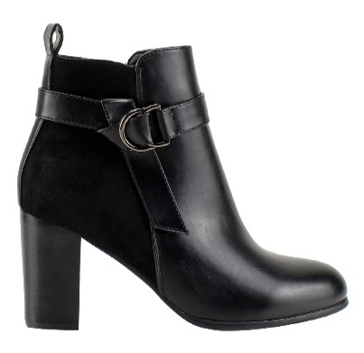 |  |  |  |  |  |  |  |  |  | 0
 |  |  |  |  |  |  |  |  |  | 0
 |  |  |  |  |  |  |  |  |  | 0
 | 1216-973 | PU | BLACK | 35 - 40 | $ 16,990 |  | 12/FACT 53030 | 12/FACT 53030 | 12/FACT 53030 | 0
 |  |  |  |  |  |  |  |  |  | 0
 |  |  |  |  |  |  |  |  |  | 0
 |  |  |  |  |  |  |  |  |  | 0
 |  |  |  |  |  |  |  |  |  | 0
 | H |  |  |  |  |  |  |  |  | 0
 |  |  |  |  |  |  |  |  |  | 0
 |  |  |  |  |  |  |  |  |  | 0
 | 35-40: 1 2 3 3 2 1 : 12PRS |  |  |  |  |  |  |  |  | 0
 |  |  |  |  |  |  |  |  |  | 0
 |  |  |  |  |  |  |  |  |  | 0
 |  |  |  |  |  |  |  |  |  | 0
 |  |  |  |  |  |  |  |  |  | 0
 | TAD96005 | PU | BROWN | 35 - 40 | $ 16,990 |  |  |  |  | 0
 |  |  | BLACK |  |  |  | 12 | 12 |  | 24 | 24
 |  |  |  |  |  |  |  |  |  | 0
 |  |  |  |  |  |  |  |  |  | 0
 |  |  |  |  |  |  |  |  |  | 0
 |  |  |  |  |  |  |  |  |  | 0
 |  |  |  |  |  |  |  |  |  | 0
 |  |  |  |  |  |  |  |  |  | 0
 |  |  |  |  |  |  |  |  |  | 0
 | 35-40: 1 2 3 3 2 1 : 12PRS |  |  |  |  |  |  |  |  | 0
 |  |  |  |  |  |  |  |  |  | 0
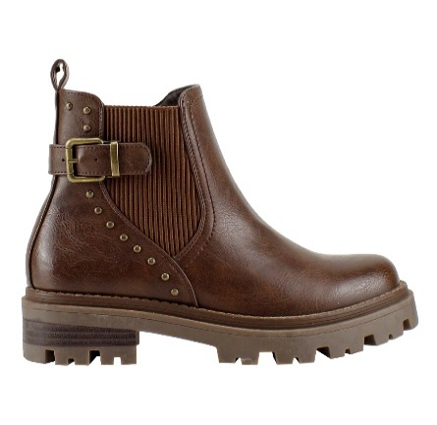 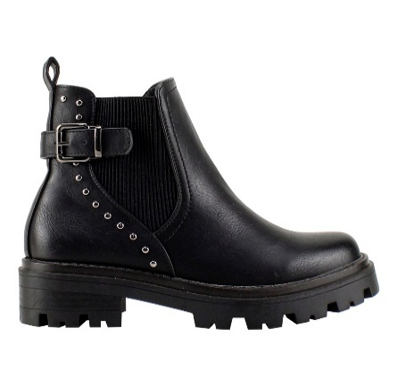 |  |  |  |  |  |  |  |  |  | 0
 |  |  |  |  |  |  |  |  |  | 0
 |  |  |  |  |  |  |  |  |  | 0
 | 229108-6 | PU | BROWN | 35 - 40 | $ 17,490 |  |  |  |  | 0
 | H |  | BLACK |  |  |  |  |  |  | 0
 |  |  |  |  |  |  |  |  |  | 0
 |  |  |  |  |  |  |  |  |  | 0
 |  |  |  |  |  |  |  |  |  | 0
 | MH |  |  |  |  |  |  |  |  | 0
 |  |  |  |  |  |  |  |  |  | 0
 | 35-40: 1 2 3 3 2 1 : 12PRS |  |  |  |  |  |  |  |  | 0
 |  |  |  |  |  |  |  |  |  | 0
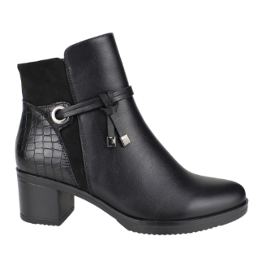 |  |  |  |  |  |  |  |  |  | 0
 |  |  |  |  |  |  |  |  |  | 0
 |  |  |  |  |  |  |  |  |  | 0
 | DCA91125 | PU | BROWN | 35 - 40 | $ 15,990 |  |  |  |  | 0
 |  |  |  |  |  |  |  |  |  | 0
 |  |  |  |  |  |  |  |  |  | 0
 |  |  |  |  |  |  |  |  |  | 0
 | R |  | BLACK |  |  |  |  |  |  | 0
 |  |  |  |  |  |  |  |  |  | 0
 |  |  |  |  |  |  |  |  |  | 0
 |  |  |  |  |  |  |  |  |  | 0
 |  |  |  |  |  |  |  |  |  | 0
 | 35-40: 1 2 3 3 2 1 : 12PRS |  |  |  |  |  |  |  |  | 0
 |  |  |  |  |  |  |  |  |  | 0
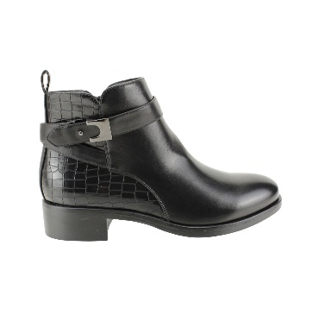 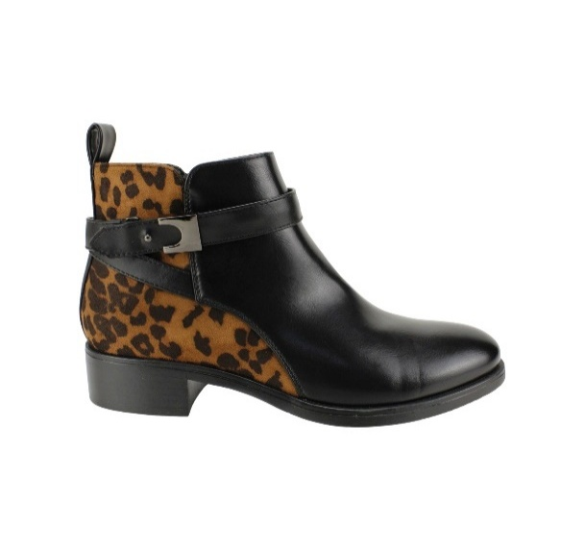 |  |  |  |  |  |  |  |  |  | 0
 |  |  |  |  |  |  |  |  |  | 0
 |  |  |  |  |  |  |  |  |  | 0
 | 2332-136 | PU | BLACK | 35 - 40 | $ 16,990 |  |  |  |  | 0
 | R |  | PRINT BLACK |  |  |  |  |  |  | 0
 | MH |  |  |  |  |  |  |  |  | 0
 |  |  |  |  |  |  |  |  |  | 0
 |  |  |  |  |  |  |  |  |  | 0
 |  |  |  |  |  |  |  |  |  | 0
 |  |  |  |  |  |  |  |  |  | 0
 |  |  |  |  |  |  |  |  |  | 0
 |  |  |  |  |  |  |  |  |  | 0
 |  |  |  |  |  |  |  |  |  | 0
 | 35-40: 1 2 3 3 2 1 : 12PRS |  |  |  |  |  |  |  |  | 0
 |  |  |  |  |  |  |  |  |  | 0
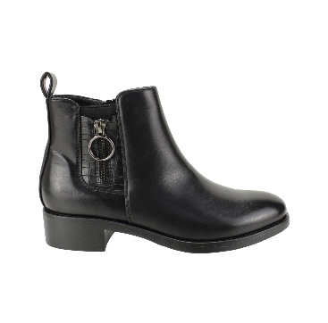 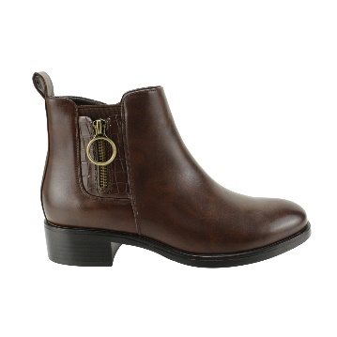 |  |  |  |  |  |  |  |  |  | 0
 |  |  |  |  |  |  |  |  |  | 0
 |  |  |  |  |  |  |  |  |  | 0
 | 2332-165 | PU | BROWN | 35 - 40 | $ 16,990 |  |  |  |  | 0
 | R |  | BLACK |  |  |  |  |  |  | 0
 |  |  |  |  |  |  |  |  |  | 0
 |  |  |  |  |  |  |  |  |  | 0
 |  |  |  |  |  |  |  |  |  | 0
 |  |  |  |  |  |  |  |  |  | 0
 |  |  |  |  |  |  |  |  |  | 0
 | 35-40: 1 2 3 3 2 1 : 12PRS |  |  |  |  |  |  |  |  | 0
 |  |  |  |  |  |  |  |  |  | 0
 |  |  |  |  |  |  |  |  |  | 0
 |  |  |  |  |  |  |  |  |  | 0
 |  |  |  |  |  |  |  |  |  | 0
 | 88011-187 | PU | BROWN | 35 - 40 | $ 17,990 |  |  |  |  | 0
 |  |  | BLACK |  |  |  |  |  |  | 0
 |  |  |  |  |  |  |  |  |  | 0
 |  |  |  |  |  |  |  |  |  | 0
 |  |  |  |  |  |  |  |  |  | 0
 |  |  |  |  |  |  |  |  |  | 0
 |  |  |  |  |  |  |  |  |  | 0
 | 35-40: 1 2 3 3 2 1 : 12PRS |  |  |  |  |  |  |  |  | 0
 |  |  |  |  |  |  |  |  |  | 0
 |  |  |  |  |  |  |  |  |  | 0
 |  |  |  |  |  |  |  |  |  | 0
 |  |  |  |  |  |  |  |  |  | 0
 | 2332-151 | PU | BROWN | 35 - 40 | $ 16,990 |  |  |  |  | 0
 |  |  |  |  |  |  |  |  |  | 0
 |  |  |  |  |  |  |  |  |  | 0
 |  |  |  |  |  |  |  |  |  | 0
 |  |  | BLACK |  |  |  |  |  |  | 0
 |  |  |  |  |  |  |  |  |  | 0
 |  |  |  |  |  |  |  |  |  | 0
 |  |  |  |  |  |  |  |  |  | 0
 |  |  |  |  |  |  |  |  |  | 0
 |  |  |  |  |  |  |  |  |  | 0
 | 35-40: 1 2 3 3 2 1 : 12PRS |  |  |  |  |  |  |  |  | 0
 |  |  |  |  |  |  |  |  |  | 0
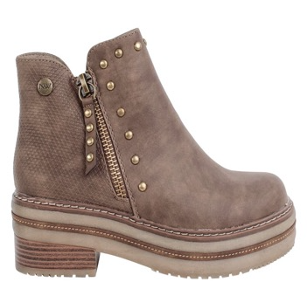 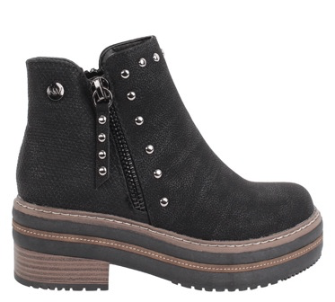 |  |  |  |  |  |  |  |  |  | 0
 |  |  |  |  |  |  |  |  |  | 0
 |  |  |  |  |  |  |  |  |  | 0
 |  |  |  |  |  |  |  |  |  | 0
 |  |  |  |  |  |  |  |  |  | 0
 |  |  |  |  |  |  |  |  |  | 0
 |  |  |  |  |  |  |  |  |  | 0
 | 18320-5C | PU | BLACK | 35 - 40 | $ 15,990 |  |  |  |  | 0
 |  |  | CHAROL |  |  |  |  |  |  | 0
 | MH |  | TAUPE |  |  |  |  |  |  | 0
 |  |  |  |  |  |  |  |  |  | 0
 | 35-40: 1 2 3 3 2 1 : 12PRS |  |  |  |  |  |  |  |  | 0
 |  |  |  |  |  |  |  |  |  | 0
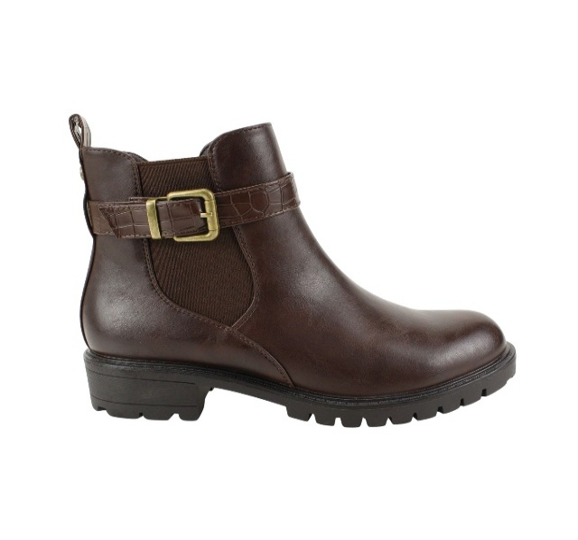 |  |  |  |  |  |  |  |  |  | 0
 |  |  |  |  |  |  |  |  |  | 0
 |  |  |  |  |  |  |  |  |  | 0
 | 2333-27 | PU | BROWN | 35 - 40 | $ 16,990 |  |  |  |  | 0
 | MH |  | BLACK |  |  |  |  |  |  | 0
 |  |  |  |  |  |  |  |  |  | 0
 |  |  |  |  |  |  |  |  |  | 0
 |  |  |  |  |  |  |  |  |  | 0
 |  |  |  |  |  |  |  |  |  | 0
 |  |  |  |  |  |  |  |  |  | 0
 | 35-40: 1 2 3 3 2 1 : 12PRS |  |  |  |  |  |  |  |  | 0
 |  |  |  |  |  |  |  |  |  | 0
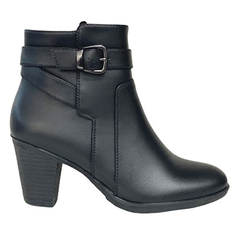 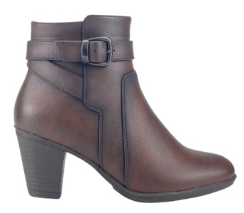 |  |  |  |  |  |  |  |  |  | 0
 |  |  |  |  |  |  |  |  |  | 0
 |  |  |  |  |  |  |  |  |  | 0
 | BSDX1103 | PU | BROWN | 35 - 40 | $ 14,990 |  | 12 | 12 | 12 | 36
 |  |  | BLACK |  |  |  | 12 | 12 | 12 | 36
 |  |  |  |  |  |  |  |  |  | 0
 |  |  |  |  |  |  |  |  |  | 0
 |  |  |  |  |  |  |  |  |  | 0
 |  |  |  |  |  |  |  |  |  | 0
 |  |  | Dorette black |  |  |  |  |  |  | 0
 | 35-40: 1 2 3 3 2 1 : 12PRS |  |  |  |  |  |  |  |  | 0
 |  |  |  |  |  |  |  |  |  | 0
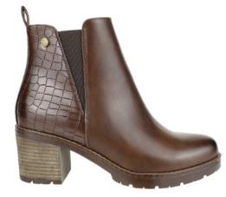 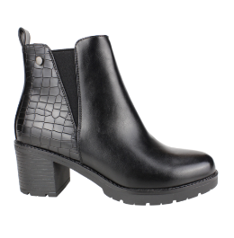 |  |  |  |  |  |  |  |  |  | 0
 |  |  |  |  |  |  |  |  |  | 0
 |  |  |  |  |  |  |  |  |  | 0
 | 2317-13 | PU | DARK RED | 35 - 40 | $ 14,990 |  |  |  |  | 0
 | R |  | BLACK |  |  |  |  |  |  | 0
 |  |  |  |  |  |  |  |  |  | 0
 |  |  |  |  |  |  |  |  |  | 0
 |  |  |  |  |  |  |  |  |  | 0
 |  |  |  |  |  |  |  |  |  | 0
 |  |  |  |  |  |  |  |  |  | 0
 |  |  |  |  |  |  |  |  |  | 0
 | H |  | BROWN |  |  |  |  |  |  | 0
 | MH |  |  |  |  |  |  |  |  | 0
 | 35-40: 1 2 3 3 2 1 : 12PRS |  |  |  |  |  |  |  |  | 0
 |  |  |  |  |  |  |  |  |  | 0
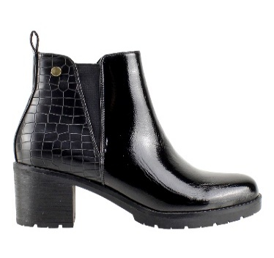 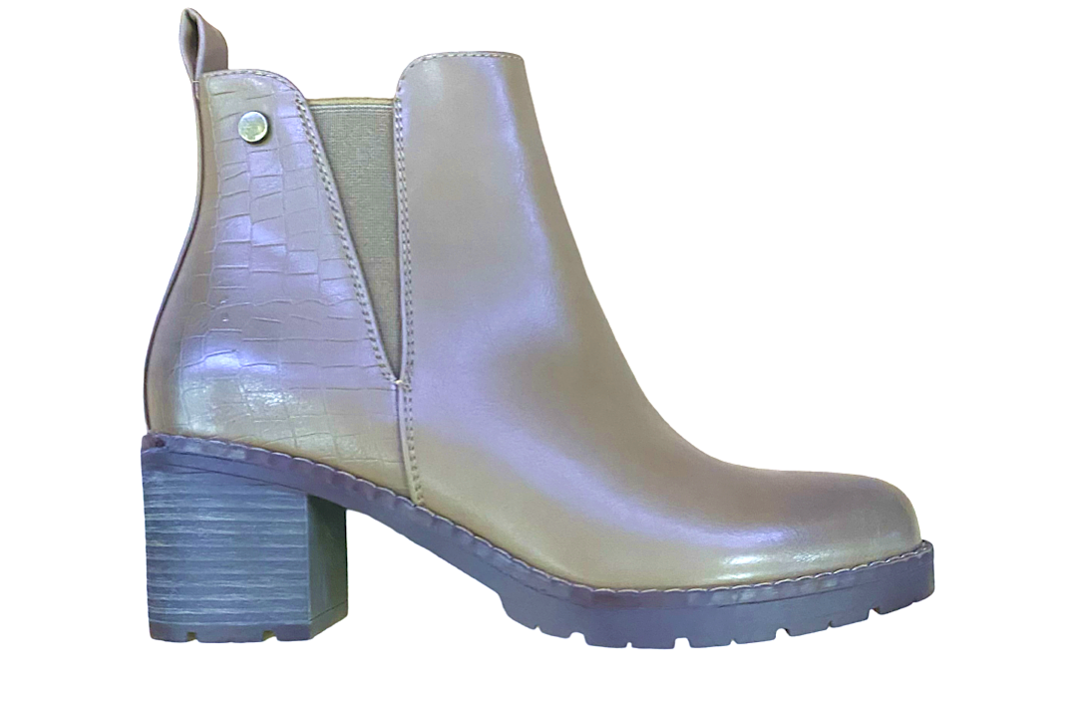 |  |  |  |  |  |  |  |  |  | 0
 |  |  |  |  |  |  |  |  |  | 0
 |  |  |  |  |  |  |  |  |  | 0
 | 2317-13 | PU | CHAROL | 35 - 40 | $ 14,990 |  |  |  | 12/FACT 53030 | 0 | 12
 |  |  | TAUPE |  |  |  |  |  |  | 0
 |  |  |  |  |  |  |  |  |  | 0
 |  |  |  |  |  |  |  |  |  | 0
 |  |  |  |  |  |  |  |  |  | 0
 |  |  |  |  |  |  |  |  |  | 0
 |  |  |  |  |  |  |  |  |  | 0
 | 35-40: 1 2 3 3 2 1 : 12PRS |  |  |  |  |  |  |  |  | 0
 |  |  |  |  |  |  |  |  |  | 0
 |  |  |  |  |  |  |  |  |  | 0
 |  |  |  |  |  |  |  |  |  | 0
 |  |  |  |  |  |  |  |  |  | 0
 | 60126-29 | PU | BROWN | 35 - 40 | $ 17,990 |  |  |  |  | 0
 |  |  |  |  |  |  |  |  |  | 0
 |  |  |  |  |  |  |  |  |  | 0
 |  |  |  |  |  |  |  |  |  | 0
 |  |  | BLACK |  |  |  |  |  |  | 0
 |  |  |  |  |  |  |  |  |  | 0
 |  |  |  |  |  |  |  |  |  | 0
 | 35-40: 1 2 3 3 2 1 : 12PRS |  |  |  |  |  |  |  |  | 0
 |  |  |  |  |  |  |  |  |  | 0
 |  |  |  |  |  |  |  |  |  | 0
 |  |  |  |  |  |  |  |  |  | 0
 |  |  |  |  |  |  |  |  |  | 0
 | BSD91219 | PU | BLACK | 35 - 40 | $ 16,990 |  | 12 | 12 | 12 | 36
 |  |  |  |  |  |  |  |  |  | 0
 |  |  |  |  |  |  |  |  |  | 0
 |  |  |  |  |  |  |  |  |  | 0
 | C |  | BROWN |  |  |  |  |  |  | 0
 |  |  |  |  |  |  |  |  |  | 0
 |  |  |  |  |  |  |  |  |  | 0
 | 35-40: 1 2 3 3 2 1 : 12PRS |  |  |  |  |  |  |  |  | 0
 |  |  |  |  |  |  |  |  |  | 0
 |  |  |  |  |  |  |  |  |  | 0
 |  |  |  |  |  |  |  |  |  | 0
 |  |  |  |  |  |  |  |  |  | 0
 | KWLA612506 | PU | BROWN | 35 - 40 | $ 17,490 |  |  |  |  | 0
 |  |  |  |  |  |  |  |  |  | 0
 |  |  |  |  |  |  |  |  |  | 0
 |  |  |  |  |  |  |  |  |  | 0
 | C |  | BLACK |  |  |  |  |  |  | 0
 |  |  |  |  |  |  |  |  |  | 0
 |  |  |  |  |  |  |  |  |  | 0
 | 35-40: 1 2 3 3 2 1 : 12PRS |  |  |  |  |  |  |  |  | 0
 |  |  |  |  |  |  |  |  |  | 0
 |  |  |  |  |  |  |  |  |  | 0
 |  |  |  |  |  |  |  |  |  | 0
 |  |  |  |  |  |  |  |  |  | 0
 | KWLA882504 | PU | BROWN | 35 - 40 | $ 17,990 |  |  |  |  | 0
 | MH |  | BLACK |  |  |  |  |  |  | 0
 |  |  |  |  |  |  |  |  |  | 0
 |  |  |  |  |  |  |  |  |  | 0
 |  |  |  |  |  |  |  |  |  | 0
 |  |  |  |  |  |  |  |  |  | 0
 |  |  |  |  |  |  |  |  |  | 0
 | 35-40: 1 2 3 3 2 1 : 12PRS |  |  |  |  |  |  |  |  | 0
 |  |  |  |  |  |  |  |  |  | 0
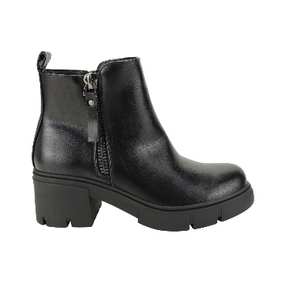 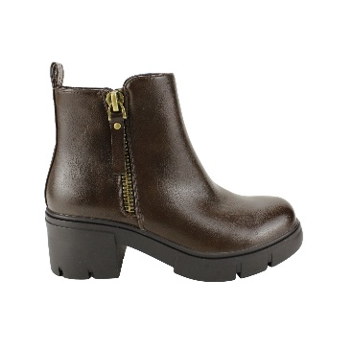 |  |  |  |  |  |  |  |  |  | 0
 |  |  |  |  |  |  |  |  |  | 0
 |  |  |  |  |  |  |  |  |  | 0
 | 89132-8 | PU | BROWN | 35 - 40 | $ 17,990 |  |  |  |  | 0
 |  |  |  |  |  |  |  |  |  | 0
 |  |  |  |  |  |  |  |  |  | 0
 |  |  |  |  |  |  |  |  |  | 0
 | MH |  | BLACK |  |  |  |  |  |  | 0
 | C |  |  |  |  |  |  |  |  | 0
 |  |  |  |  |  |  |  |  |  | 0
 | 35-40: 1 2 3 3 2 1 : 12PRS |  |  |  |  |  |  |  |  | 0
 |  |  |  |  |  |  |  |  |  | 0
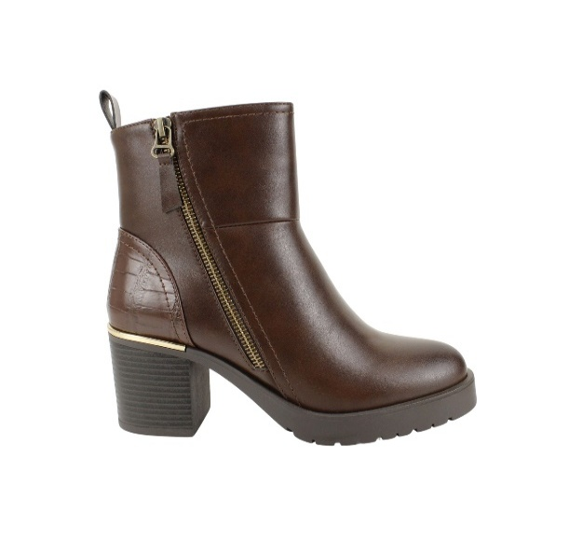 |  |  |  |  |  |  |  |  |  | 0
 |  |  |  |  |  |  |  |  |  | 0
 |  |  |  |  |  |  |  |  |  | 0
 | KWLA61-2504 | PU | BROWN | 35 - 40 | $ 16,990 |  |  |  |  | 0
 |  |  | BLACK |  |  |  |  |  |  | 0
 |  |  |  |  |  |  |  |  |  | 0
 |  |  |  |  |  |  |  |  |  | 0
 |  |  |  |  |  |  |  |  |  | 0
 |  |  |  |  |  |  |  |  |  | 0
 |  |  |  |  |  |  |  |  |  | 0
 | 35-40: 1 2 3 3 2 1 : 12PRS |  |  |  |  |  |  |  |  | 0
 |  |  |  |  |  |  |  |  |  | 0
 |  |  |  |  |  |  |  |  |  | 0
 |  |  |  |  |  |  |  |  |  | 0
 |  |  |  |  |  |  |  |  |  | 0
 | KWLA762512 | PU | BLACK | 35 - 40 | $ 16,990 |  | 12/FACT 53145 | 12/FACT 53145 |  | 0
 |  |  |  |  |  |  |  |  |  | 0
 |  |  |  |  |  |  |  |  |  | 0
 |  |  |  |  |  |  |  |  |  | 0
 |  |  | CAMEL |  |  |  | 12/FACT 53145 | 12/FACT 53145 |  | 0
 |  |  |  |  |  |  |  |  |  | 0
 |  |  |  |  |  |  |  |  |  | 0
 | 35-40: 1 2 3 3 2 1 : 12PRS |  |  |  |  |  |  |  |  | 0
 |  |  |  |  |  |  |  |  |  | 0
 |  |  |  |  |  |  |  |  |  | 0
 |  |  |  |  |  |  |  |  |  | 0
 |  |  |  |  |  |  |  |  |  | 0
 | TAD96001 | PU | BROWN | 35 - 40 | $ 17,990 |  |  |  |  | 0
 |  |  | BLACK |  |  |  | 12 | 12 |  | 24 | 24
 |  |  |  |  |  |  |  |  |  | 0
 |  |  |  |  |  |  |  |  |  | 0
 |  |  |  |  |  |  |  |  |  | 0
 |  |  |  |  |  |  |  |  |  | 0
 |  |  |  |  |  |  |  |  |  | 0
 | 35-40: 1 2 3 3 2 1 : 12PRS |  |  |  |  |  |  |  |  | 0
 |  |  |  |  |  |  |  |  |  | 0
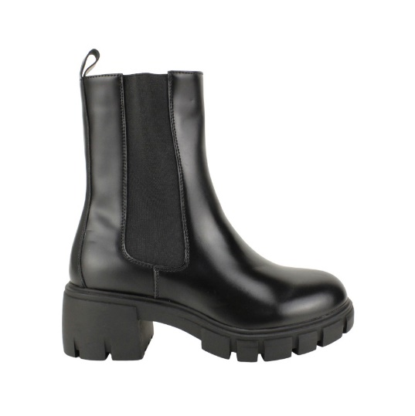 |  |  |  |  |  |  |  |  |  | 0
 |  |  |  |  |  |  |  |  |  | 0
 |  |  |  |  |  |  |  |  |  | 0
 | KW5864 | PU | BLACK | 35 - 40 | $ 18,990 |  |  |  |  | 0
 | R |  |  |  |  |  |  |  |  | 0
 |  |  |  |  |  |  |  |  |  | 0
 |  |  |  |  |  |  |  |  |  | 0
 |  |  |  |  |  |  |  |  |  | 0
 | MH |  |  |  |  |  |  |  |  | 0
 |  |  |  |  |  |  |  |  |  | 0
 | 35-40: 1 2 3 3 2 1 : 12PRS |  |  |  |  |  |  |  |  | 0
 |  |  |  |  |  |  |  |  |  | 0
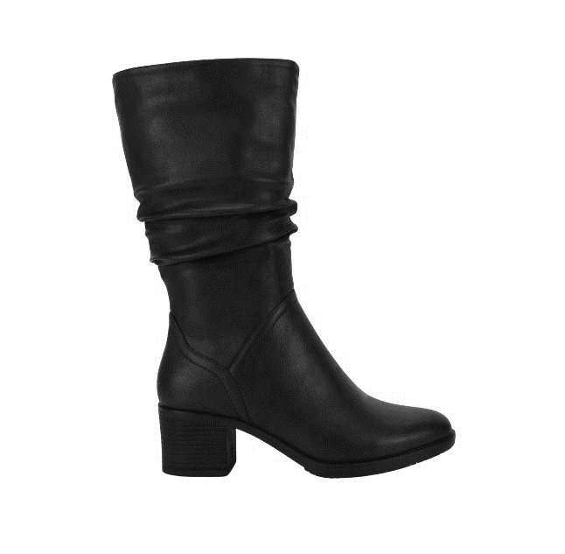 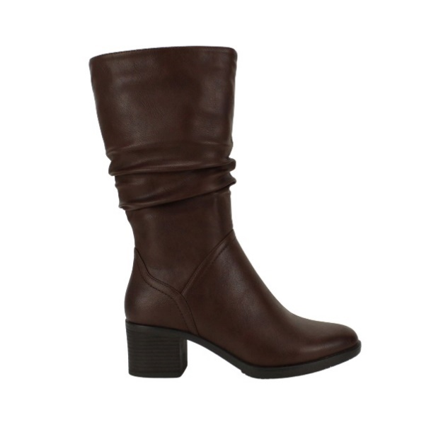 |  |  |  |  |  |  |  |  |  | 0
 |  |  |  |  |  |  |  |  |  | 0
 |  |  |  |  |  |  |  |  |  | 0
 | AAQ91109 | PU | BLACK | 35 - 40 | $ 20,990 |  |  |  |  | 0
 |  |  |  |  |  |  |  |  |  | 0
 |  |  |  |  |  |  |  |  |  | 0
 |  |  |  |  |  |  |  |  |  | 0
 |  |  |  |  |  |  |  |  |  | 0
 | R |  | BROWN |  |  |  |  |  |  | 0
 |  |  |  |  |  |  |  |  |  | 0
 |  |  |  |  |  |  |  |  |  | 0
 | 35-40: 1 2 3 3 2 1 : 12PRS |  |  |  |  |  |  |  |  | 0
 |  |  |  |  |  |  |  |  |  | 0
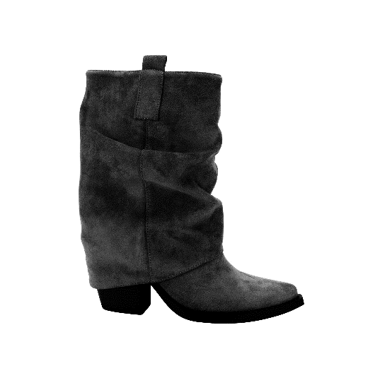 |  |  |  |  |  |  |  |  |  | 0
 |  |  |  |  |  |  |  |  |  | 0
 |  |  |  |  |  |  |  |  |  | 0
 | D2552-15 | PU | BLACK | 35 - 40 | $ 19,990 |  |  |  |  | 0
 |  |  |  |  |  |  |  |  |  | 0
 |  |  |  |  |  |  |  |  |  | 0
 |  |  |  |  |  |  |  |  |  | 0
 |  |  |  |  |  |  |  |  |  | 0
 | R | SUEDE | KHAKI |  |  |  |  |  |  | 0
 |  |  |  |  |  |  |  |  |  | 0
 |  |  |  |  |  |  |  |  |  | 0
 | 35-40: 1 2 3 3 2 1 : 12PRS |  |  |  |  |  |  |  |  | 0
 |  |  |  |  |  |  |  |  |  | 0
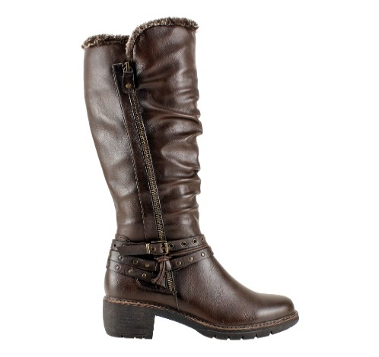 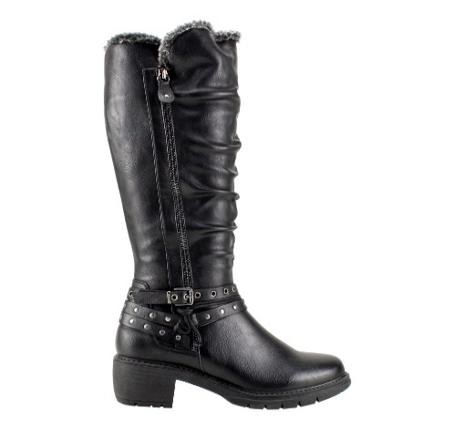 |  |  |  |  |  |  |  |  |  | 0
 |  |  |  |  |  |  |  |  |  | 0
 |  |  |  |  |  |  |  |  |  | 0
 | XAL92324 | PU | BROWN | 35 - 40 | $ 22,990 |  |  |  |  | 0
 | H |  | BLACK |  |  |  |  |  |  | 0
 |  |  |  |  |  |  |  |  |  | 0
 |  |  |  |  |  |  |  |  |  | 0
 |  |  |  |  |  |  |  |  |  | 0
 |  |  |  |  |  |  |  |  |  | 0
 |  |  |  |  |  |  |  |  |  | 0
 |  |  |  |  |  |  |  |  |  | 0
 | 35-40: 1 2 3 3 2 1 : 12PRS |  |  |  |  |  |  |  |  | 0
 |  |  |  |  |  |  |  |  |  | 0
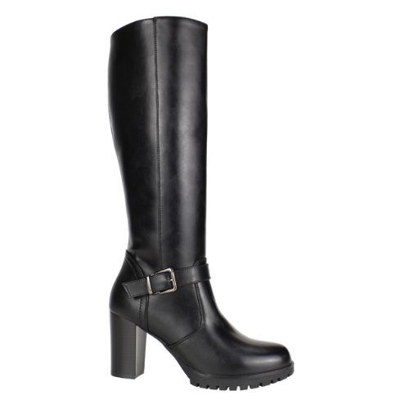 |  |  |  |  |  |  |  |  |  | 0
 |  |  |  |  |  |  |  |  |  | 0
 |  |  |  |  |  |  |  |  |  | 0
 | 8806-62 | PU | BLACK | 35 - 40 | $ 19,990 |  |  |  |  | 0
 |  |  |  |  |  |  |  |  |  | 0
 |  |  |  |  |  |  |  |  |  | 0
 |  |  |  |  |  |  |  |  |  | 0
 |  |  |  |  |  |  |  |  |  | 0
 | R |  | BROWN |  |  |  |  |  |  | 0
 |  |  | TAUPE |  |  |  |  |  |  | 0
 |  |  | CAMEL |  |  |  |  |  |  | 0
 | 35-40: 1 2 3 3 2 1 : 12PRS |  |  |  |  |  |  |  |  | 0
 |  |  |  |  |  |  |  |  |  | 0
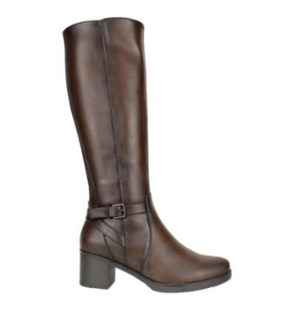 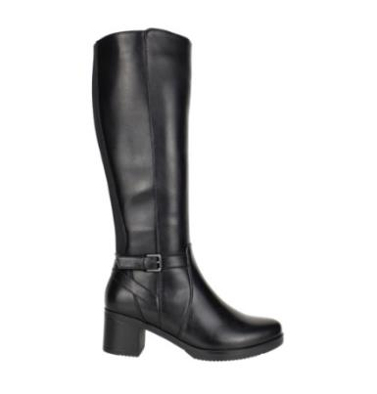 |  |  |  |  |  |  |  |  |  | 0
 |  |  |  |  |  |  |  |  |  | 0
 |  |  |  |  |  |  |  |  |  | 0
 | DCA91129 | PU | BROWN | 35 - 40 | $ 18,990 |  |  |  |  | 0
 |  |  |  |  |  |  |  |  |  | 0
 |  |  |  |  |  |  |  |  |  | 0
 |  |  |  |  |  |  |  |  |  | 0
 |  |  |  |  |  |  |  |  |  | 0
 | H |  | BLACK |  |  |  | 12 | 12 | 12 | 36
 |  |  |  |  |  |  |  |  |  | 0
 |  |  |  |  |  |  |  |  |  | 0
 | 35-40: 1 2 3 3 2 1 : 12PRS |  |  |  |  |  |  |  |  | 0
 |  |  |  |  |  |  |  |  |  | 0
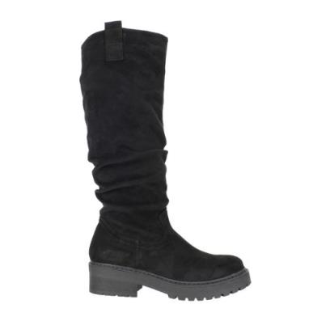 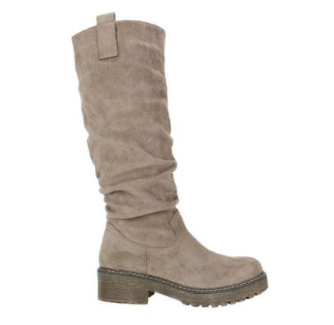 |  |  |  |  |  |  |  |  |  | 0
 |  |  |  |  |  |  |  |  |  | 0
 |  |  |  |  |  |  |  |  |  | 0
 | RH1926-33 | SUEDE | BLACK | 35 - 40 | $ 17,490 |  |  |  |  | 0
 |  |  |  |  |  |  |  |  |  | 0
 |  |  |  |  |  |  |  |  |  | 0
 |  |  |  |  |  |  |  |  |  | 0
 |  |  |  |  |  |  |  |  |  | 0
 | R |  | KHAKI |  |  |  |  |  |  | 0
 |  |  |  |  |  |  |  |  |  | 0
 |  |  |  |  |  |  |  |  |  | 0
 | 35-40: 1 2 3 3 2 1 : 12PRS |  |  |  |  |  |  |  |  | 0
 |  |  |  |  |  |  |  |  |  | 0
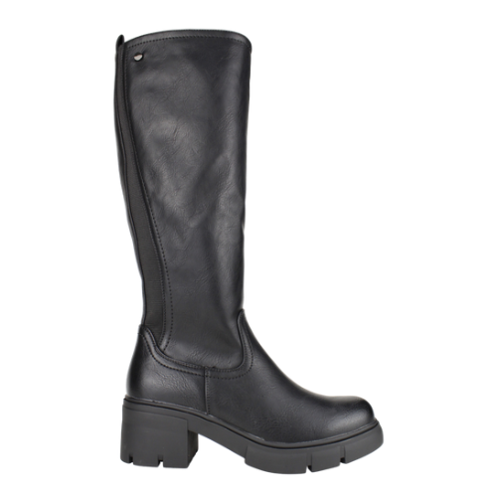 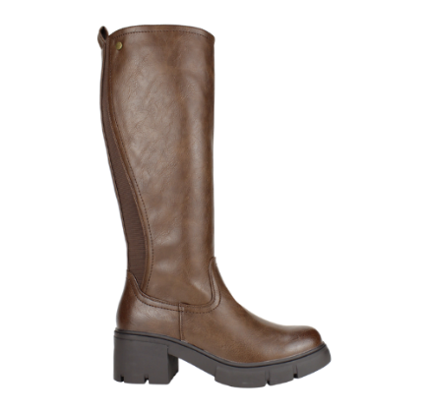 |  |  |  |  |  |  |  |  |  | 0
 |  |  |  |  |  |  |  |  |  | 0
 |  |  |  |  |  |  |  |  |  | 0
 | 89132-12 | PU | BLACK | 35 - 40 | $ 18,990 |  |  |  |  | 0
 | R |  | BROWN |  |  |  |  |  |  | 0
 |  |  |  |  |  |  |  |  |  | 0
 |  |  |  |  |  |  |  |  |  | 0
 |  |  |  |  |  |  |  |  |  | 0
 | H |  |  |  |  |  |  |  |  | 0
 |  |  |  |  |  |  |  |  |  | 0
 | 35-40: 1 2 3 3 2 1 : 12PRS |  |  |  |  |  |  |  |  | 0
 |  |  |  |  |  |  |  |  |  | 0
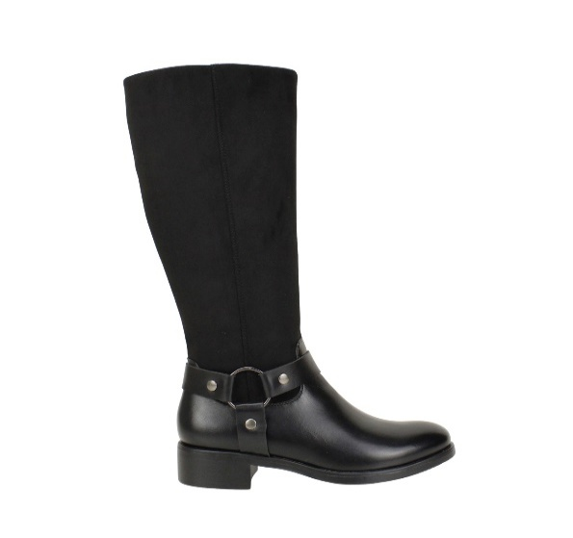 |  |  |  |  |  |  |  |  |  | 0
 |  |  |  |  |  |  |  |  |  | 0
 |  |  |  |  |  |  |  |  |  | 0
 | 2232-125A | PU/SUEDE | BLACK | 35 - 40 | $ 21,990 |  |  |  |  | 0
 |  |  |  |  |  |  |  |  |  | 0
 |  |  |  |  |  |  |  |  |  | 0
 |  |  |  |  |  |  |  |  |  | 0
 |  |  | BROWN |  |  |  |  |  |  | 0
 |  |  |  |  |  |  |  |  |  | 0
 |  |  |  |  |  |  |  |  |  | 0
 | 35-40: 1 2 3 3 2 1 : 12PRS |  |  |  |  |  |  |  |  | 0
 |  |  |  |  |  |  |  |  |  | 0
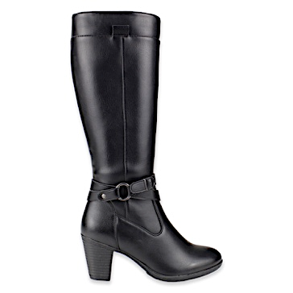 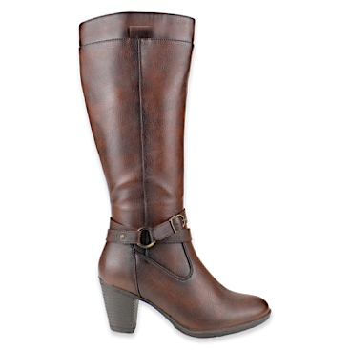 |  |  |  |  |  |  |  |  |  | 0
 |  |  |  |  |  |  |  |  |  | 0
 |  |  |  |  |  |  |  |  |  | 0
 | BSDX1111A | PU | BLACK | 35 - 40 | $ 18,990 |  | 12/FACT 53030 | 12/FACT 53030 | 12/FACT 53030 | 0
 |  |  |  |  |  |  |  |  |  | 0
 |  |  |  |  |  |  |  |  |  | 0
 |  |  |  |  |  |  |  |  |  | 0
 | H |  | BROWN |  |  |  | 12/FACT 53030 | 12/FACT 53030 | 12/FACT 53030 | 0
 |  |  |  |  |  |  |  |  |  | 0
 |  |  |  |  |  |  |  |  |  | 0
 | 35-40: 1 2 3 3 2 1 : 12PRS |  |  |  |  |  |  |  |  | 0
 |  |  |  |  |  |  |  |  |  | 0
 |  |  |  |  |  |  |  |  |  | 0
 |  |  |  |  |  |  |  |  |  | 0
 |  |  |  |  |  |  |  |  |  | 0
 | 9159-13 | PU | BLACK | 35 - 40 | $ 21,990 |  | 12 | 12 | 12 | 36
 |  |  |  |  |  |  |  |  |  | 0
 |  |  |  |  |  |  |  |  |  | 0
 |  |  |  |  |  |  |  |  |  | 0
 |  |  | BROWN |  |  |  |  |  |  | 0
 |  |  |  |  |  |  |  |  |  | 0
 |  |  |  |  |  |  |  |  |  | 0
 | 35-40: 1 2 3 3 2 1 : 12PRS |  |  |  |  |  |  |  |  | 0
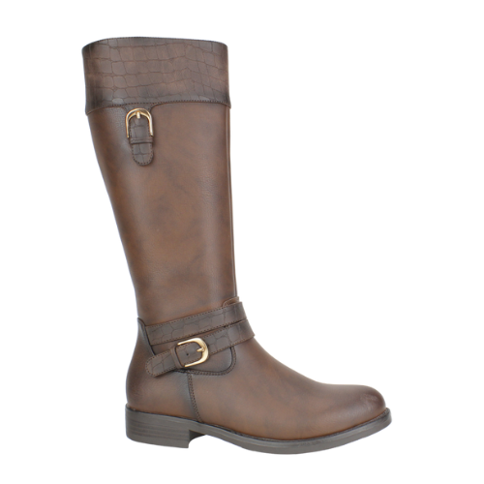
 |  |  |  |  |  |  |  |  |  | 0
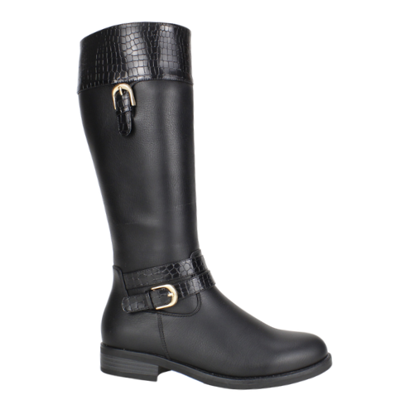 |  |  |  |  |  |  |  |  |  | 0
 |  |  |  |  |  |  |  |  |  | 0
 |  |  |  |  |  |  |  |  |  | 0
 | CDJ91107 | PU | BROWN | 35 - 40 | $ 19,490 |  |  |  |  | 0
 |  |  |  |  |  |  |  |  |  | 0
 |  |  |  |  |  |  |  |  |  | 0
 |  |  |  |  |  |  |  |  |  | 0
 | H |  | BLACK |  |  |  |  |  |  | 0
 | R |  |  |  |  |  |  |  |  | 0
 |  |  |  |  |  |  |  |  |  | 0
 | 35-40: 1 2 3 3 2 1 : 12PRS |  |  |  |  |  |  |  |  | 0
 |  |  |  |  |  |  |  |  |  | 0
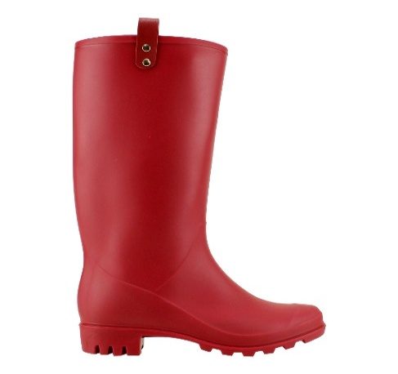 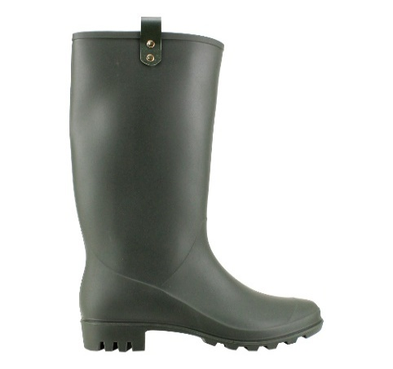  |  |  |  |  |  |  |  |  |  | 0
 |  |  |  |  |  |  |  |  |  | 0
 |  |  |  |  |  |  |  |  |  | 0
 | FBA123 | PVC | RED | 35 - 40 | $ 9,990 |  |  |  |  | 0
 |  |  |  |  |  |  |  |  |  | 0
 |  |  |  |  |  |  |  |  |  | 0
 |  |  |  |  |  |  |  |  |  | 0
 |  |  | GREEN |  |  |  |  |  |  | 0
 |  |  | BLACK |  |  |  |  |  |  | 0
 |  |  |  |  |  |  |  |  |  | 0
 | 35-40: 1 2 3 3 2 1 : 12PRS |  |  |  |  |  |  |  |  | 0
 |  |  |  |  |  |  |  |  |  | 0
 |  |  |  |  |  |  |  |  |  | 0
 |  |  |  |  |  |  |  |  |  | 0
 |  |  |  |  |  |  |  |  |  | 0
 | DZA91113 | PU | BLACK | 35 - 40 | $ 16,990 |  |  |  |  | 0
 |  |  |  |  |  |  |  |  |  | 0
 |  |  |  |  |  |  |  |  |  | 0
 |  |  |  |  |  |  |  |  |  | 0
 |  |  |  |  |  |  |  |  |  | 0
 |  |  |  |  |  |  |  |  |  | 0
 |  |  |  |  |  |  |  |  |  | 0
 | 35-40: 1 2 3 3 2 1 : 12PRS |  |  |  |  |  |  |  |  | 0
 |  |  |  |  |  |  |  |  |  | 0
  |  |  |  |  |  |  |  |  |  | 0
 |  |  |  |  |  |  |  |  |  | 0
 |  |  |  |  |  |  |  |  |  | 0
 | PB0101 | PU | BROWN | 35 - 40 | $ 15,990 |  |  |  |  | 0
 |  |  |  |  |  |  |  |  |  | 0
 |  |  |  |  |  |  |  |  |  | 0
 |  |  |  |  |  |  |  |  |  | 0
 |  |  |  |  |  |  |  |  |  | 0
 |  |  | BLACK |  |  |  | 12/FACT 53030 | 12/FACT 53030 | 12/FACT 53030 | 0
 |  |  |  |  |  |  |  |  |  | 0
 |  |  |  |  |  |  |  |  |  | 0
 | 35-40: 1 2 3 3 2 1 : 12PRS |  |  |  |  |  |  |  |  | 0
 |  |  |  |  |  |  |  |  |  | 0
 |  |  |  |  |  |  |  |  |  | 0
 |  |  |  |  |  |  |  |  |  | 0
 |  |  |  |  |  |  |  |  |  | 0
 | LRW282 | PU | BLACK | 35 - 40 | $ 11,990 |  |  |  |  | 0
 |  |  |  |  |  |  |  |  |  | 0
 |  |  |  |  |  |  |  |  |  | 0
 |  |  |  |  |  |  |  |  |  | 0
 |  |  |  |  |  |  |  |  |  | 0
 |  |  | TAUPE |  |  |  |  |  |  | 0
 |  |  |  |  |  |  |  |  |  | 0
 |  |  |  |  |  |  |  |  |  | 0
 | 35-40: 1 2 3 3 2 1 : 12PRS |  |  |  |  |  |  |  |  | 0
 |  |  |  |  |  |  |  |  |  | 0
 |  |  |  |  |  |  |  |  |  | 0
 |  |  |  |  |  |  |  |  |  | 0
 |  |  |  |  |  |  |  |  |  | 0
 |  |  |  |  |  |  |  |  |  | 0
 |  |  |  |  |  |  |  |  |  | 0
 |  |  |  |  |  |  |  |  |  | 0
 |  |  |  |  |  |  |  |  |  | 0
 |  |  |  |  |  |  |  |  |  | 0
 |  |  |  |  |  |  |  |  |  | 0
 |  |  |  |  |  |  |  |  |  | 0
 | 101701A01 | PU | BROWN | 35 - 40 | $ 11,990 |  |  |  |  | 0
 |  |  | TAUPE |  |  |  |  |  |  | 0
 |  |  | BLACK |  |  |  |  |  |  | 0
 |  |  |  |  |  |  |  |  |  | 0
 | 35-40: 1 2 3 3 2 1 : 12PRS |  |  |  |  |  |  |  |  | 0
 |  |  |  |  |  |  |  |  |  | 0
 |  |  |  |  |  |  |  |  |  | 0
 |  |  |  |  |  |  |  |  |  | 0
 |  |  |  |  |  |  |  |  |  | 0
 | 101701A02 | PU | BLACK | 35 - 40 | $ 11,990 |  |  |  |  | 0
 |  |  |  |  |  |  |  |  |  | 0
 |  |  |  |  |  |  |  |  |  | 0
 |  |  |  |  |  |  |  |  |  | 0
 |  |  |  |  |  |  |  |  |  | 0
 |  |  | CAMEL |  |  |  |  |  |  | 0
 |  |  | TAUPE |  |  |  |  |  |  | 0
 |  |  |  |  |  |  |  |  |  | 0
 | 35-40: 1 2 3 3 2 1 : 12PRS |  |  |  |  |  |  |  |  | 0
 |  |  |  |  |  |  |  |  |  | 0
 |  |  |  |  |  |  | 108 | 120 | 72 | 300 | 60

